Plan1
CONCEITOS DE ORIENTAÇÃO Á OBJETOS | CONCEITOS DE ORIENTAÇÃO Á OBJETOS
Quais são os 4 Princípios que rejem a Orientação á Objetos? | - Abstração: o princípio que permite abstrair características e comportamentos de um objeto da vida real; - Encapsulamento: o princípio que nos permite encapsular as operações que geram as abstrações, o objetivo de encapsular é manter as operações e os dados de um objeto seguros; - Herança: o princípio de que á partir de uma classe modeladora podemos gerar outras classes paralelas que compartinhem dos mesmos atributos e métodos; - Polimorfismo: o princípio da mudança estrutural que precisa acontencer entre as classes modeladoras e as paralelas;
Que Ferramentas a Orientação á Objetos usa? | A Orientação a Objetos vai trabalhar com as seguintes ferramentas: - Objetos: São elementos da vida real, sejam objetos físicos, comportamentos ou sentimentos, que podem ser representados por características e comportamentos; - Classes: É o conjunto de características e comportamentos que modelam um objeto; - Atributos: São as Características de um Objeto; - Métodos: São os Comportamentos que um Objeto pode ter; - Instâncias: São os objetos gerados através da modelagem das Classes;
Como se dá o Princípio da Abstração? | Abstração: acontece quando nós visualizamos um objeto da vida real - seja um objeto físico ou abstrato - conseguimos retirar características e comportamentos dele. Por exemplo, o objeto "Motor" de um carro, que características ele teria? Poderiam ser: Peso, Tamanho, Cilindros e etc. E quanto aos comportamentos? Poderiam ser: Acelerar, Resfriar, Aquecer e etc. Tudo o que conseguirmos conceituar com características e comportamentos pode gerar Abstração. Esse é um processo essencial para darmos início a Análise Orientada á Objetos, pois, sem ter esse senso crítico não conseguiríamos gerar um projeto baseado em elementos da vida real.
Como se dá o Princípio do Encapsulamento? | Encapsulamento: acontece quando nós protegemos as características e os comportamentos geradores de um objeto com o objetivo de assegurar que eles não sejam danificados, podendo impactar diretamente na estrutura do objeto. Por através do Encapsulamento deixamos visível só áquilo que é relevante, segregando tudo o que não for necessário que as pessoas vejam e interajam. Por exemplo um controle remoto é formado por vários componentes como: placa eletrônica, circuitos, pilhas e etc. Mas tudo isso fica segregado, para a proteção tanto do controle, quanto do usuário, o que fica visível são os botões, ou seja, só a parte que interessa para o usuário final, isso é o encapsulamento.
Como se dá o Princípio da Herança? | Herança: acontece quando temos uma Classe com características que podem ser herdadas por outras Classes, usando o método de Classe Mãe e Classe Filha, onde a Classe Mãe é uma Generalização e as Classes Filhas são Especializações da Classe Mãe. Esse princípio preza pelo reaproveitamento de código e boa identificação entre as Entidades de um projeto. Onde o código de uma Classe Mãe pode ser reaproveitado pelas Classes Filhas, e a identificação de Entidades paralelas possa ser facilmente referenciada por através das heranças.
Ilustre o Princípio da Herança | 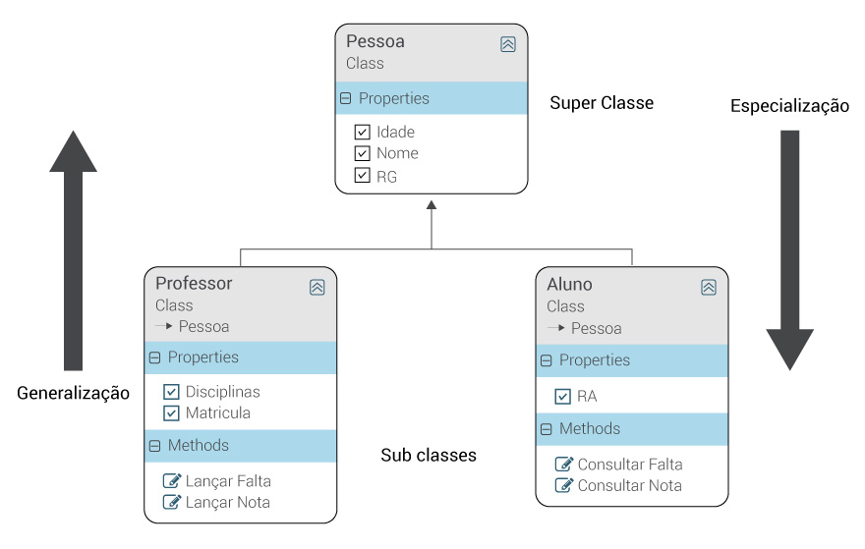
- reservada para a questão acima -
Como se dá o Princípio do Polimorfismo? | Polimorfismo: acontece quando nós modificamos um método de uma classe para que ele assuma outro comportamento dentro de outra classe - e as vezes dentro da própria classe caso sejam um polimorfismo de sobrecarga - sem alterar o nome do método e até sem alterar a assinatura do método. Esse princípio preza por manter o nome de um método mesmo que ele tenha comportamentos diferentes para cada caso em cada classe especializada.
Ilustre o Princípio do Polimorfismo | 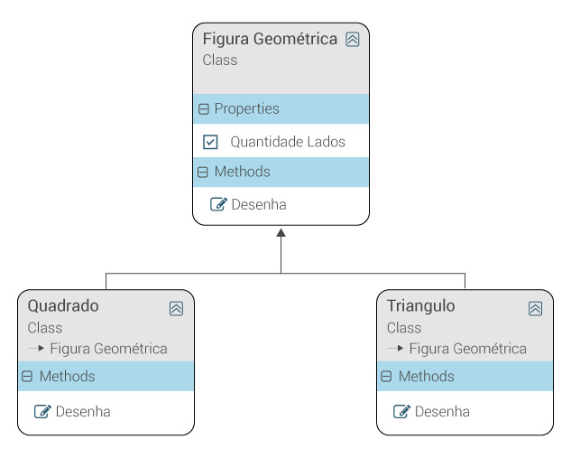
- reservada para a questão acima -

